상품제안서
엠피맨 65W GaN 디스플레이 릴 케이블 일체형 2포트 접지 고속 충전기 | 상품코드: F32524

 |  |  |  |  |  |  | 02-412-0044 | www.easy1.co.kr
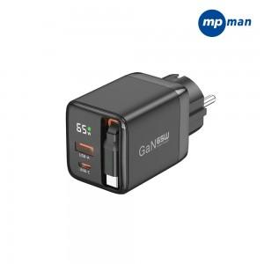

【상세/제작정보】 | 1박스당수량 : 40개 배송비 : 박스당 4,000원 배송사 : 한진택배

【인쇄/포장옵션】 | 실크, 풀칼라 / 포장지포장

【공급단가】 | 수량 | 50~ | 100~ | 300~ | 500~ | 1,000~
*VAT별도 | 단가 | 22,800원 | 22,420원 | 21,850원 | 21,460원 | 20,900원
 | 블랙 | 22,800원 | 22,420원 | 21,850원 | 21,460원 | 20,900원

【상품 URL】 | https://dev.easy1.co.kr:443/src/goods_detail.php?gdno=32524

